solutions
1. Click in the dataset > Data > From Table/Range
From inside Power Query, right-click on Table1 and rename to computers
2. Go to Add Column > Index Column > From 1:
3. Right-click > Rename under Applied Steps to rename this step
4. Click and drag the Index column to move from the last to the first place in the dataset
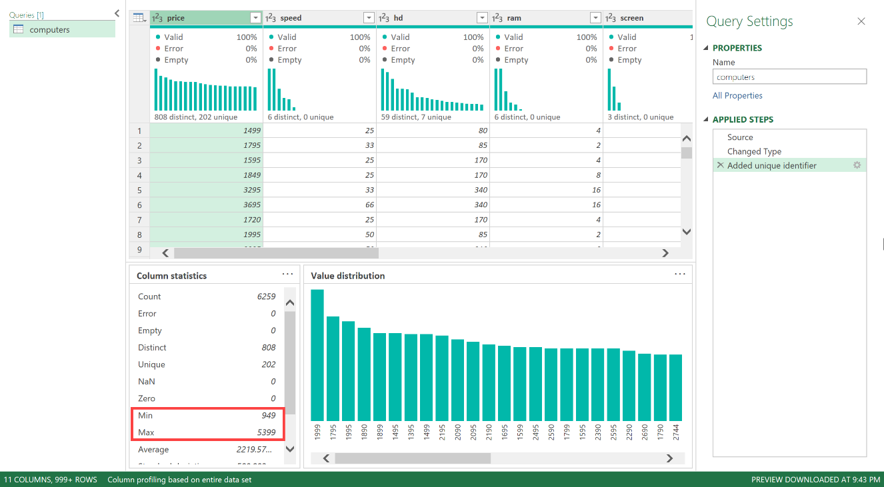
5. See the following screenshots:
a. The range goes from $949 to $5,399

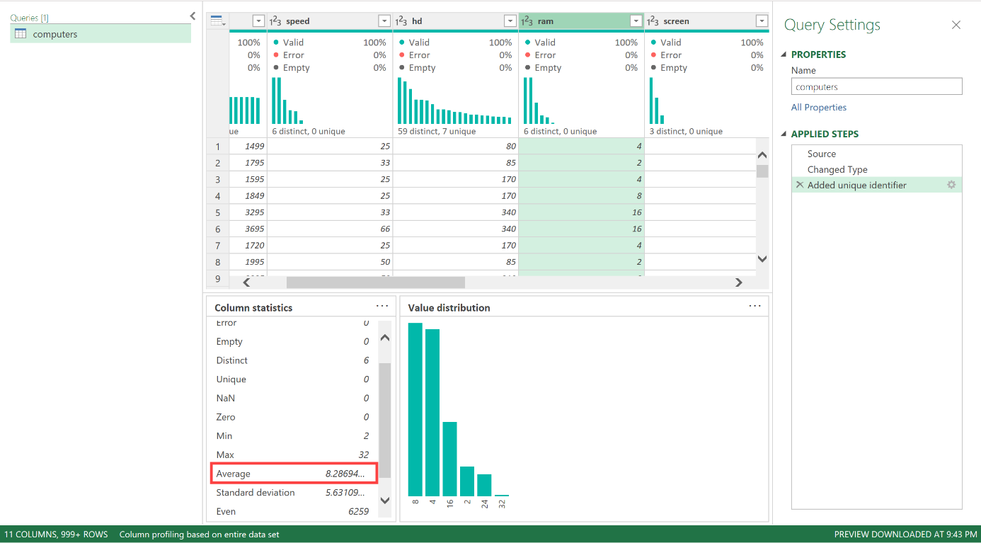
b. The average amount of RAM is 8.29

c. Based on Column quality, there are no missing values in any columns of the dataset.
However, it's still worth thoroughly profiling the data to check for any incorrectly-coded missing values!

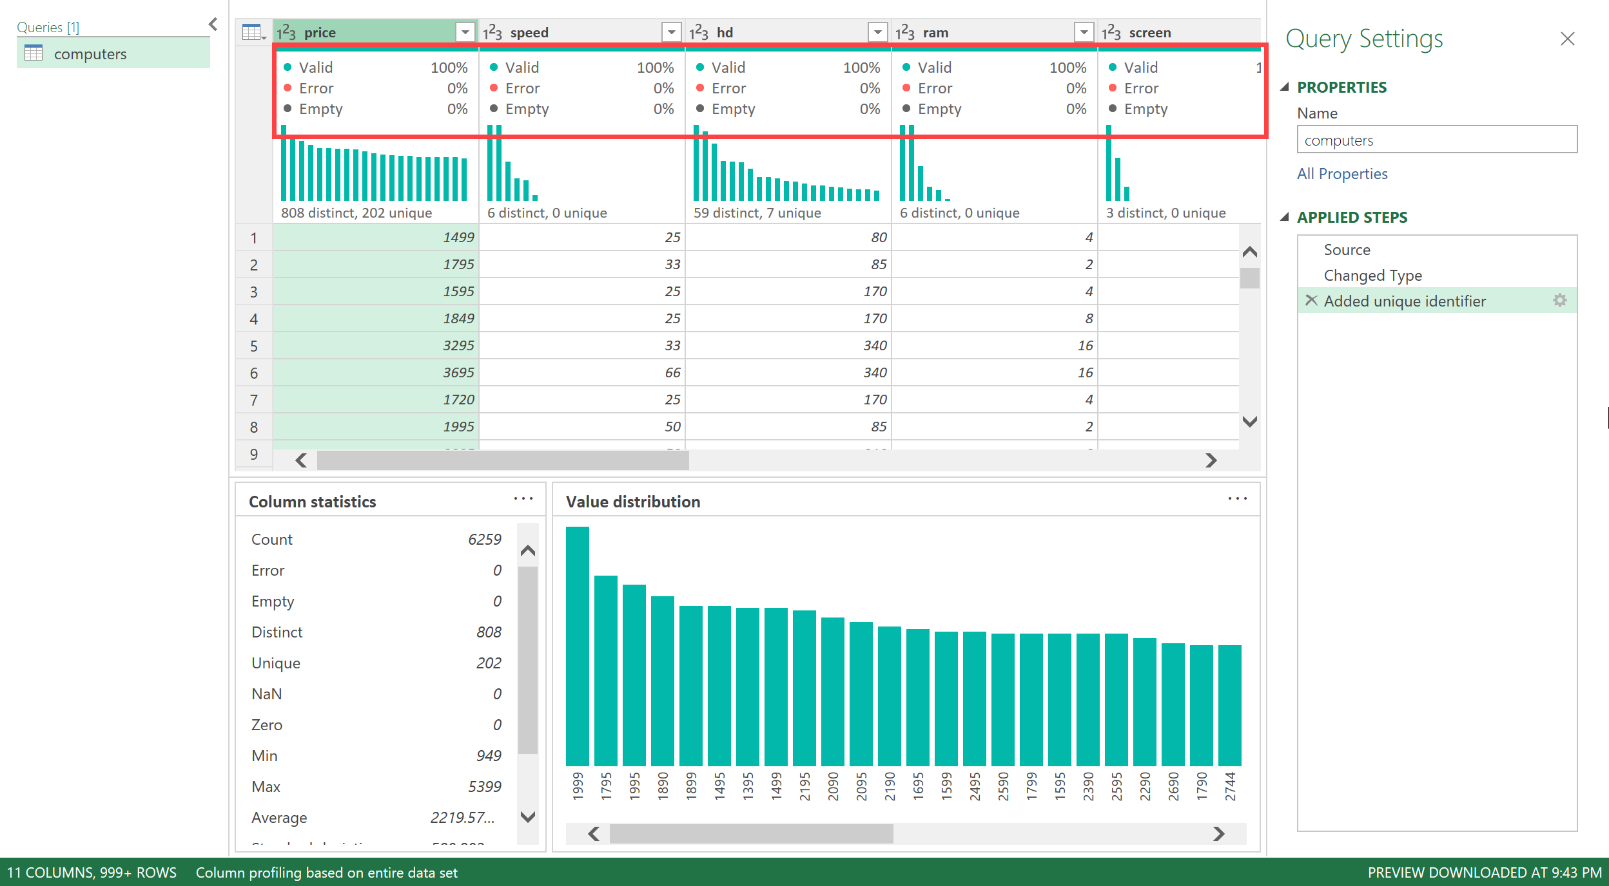

5. Close & Load > Close & Load To > PivotTable

